Planilha2
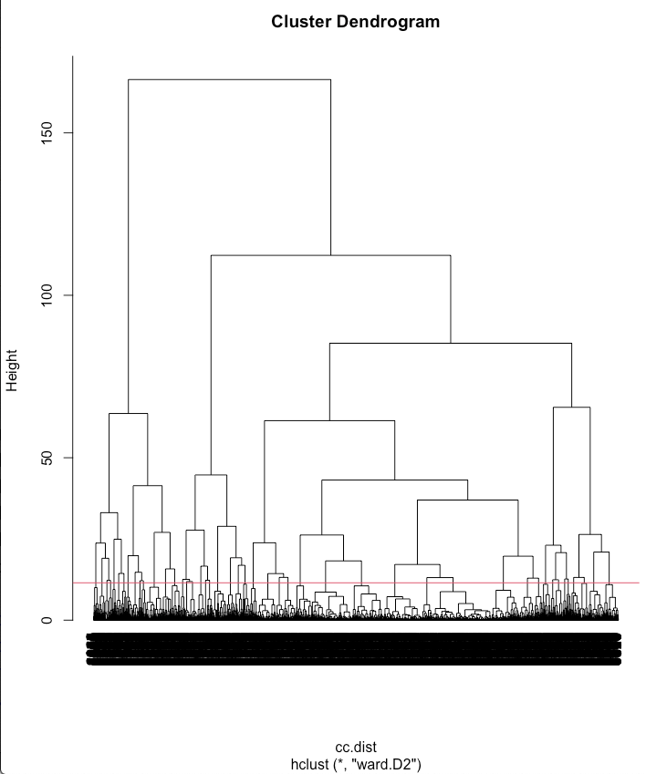
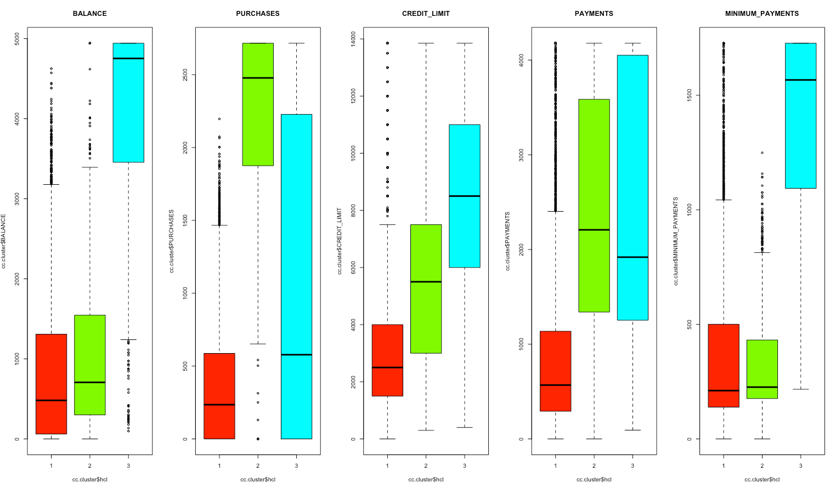
BALANCE
PURCHASES
CREDIT_LIMIT
PAYMENTS
MINIMUM_PAYMENTS

 |  |  | Usando o NbClust para definir o melhor número de clusters, nos retornou que a maioria dos métodos aplicados indicam que o número ideal de cluster é k=2.
 |  |  | * Among all indices:
 | Pela análise visual do dendograma escolhemos k=3 clusters. |  | * 7 proposed 2 as the best number of clusters
 |  |  | * 6 proposed 3 as the best number of clusters
 |  |  | * 1 proposed 4 as the best number of clusters
 | Escolhido K=3 clusters. |  | * 1 proposed 5 as the best number of clusters
 |  |  | * 1 proposed 6 as the best number of clusters
 | Tabela indicando os clusters: |  | * 4 proposed 7 as the best number of clusters
 |  |  | * 2 proposed 8 as the best number of clusters
 | 1 2 3
 | 6288 1179 1483
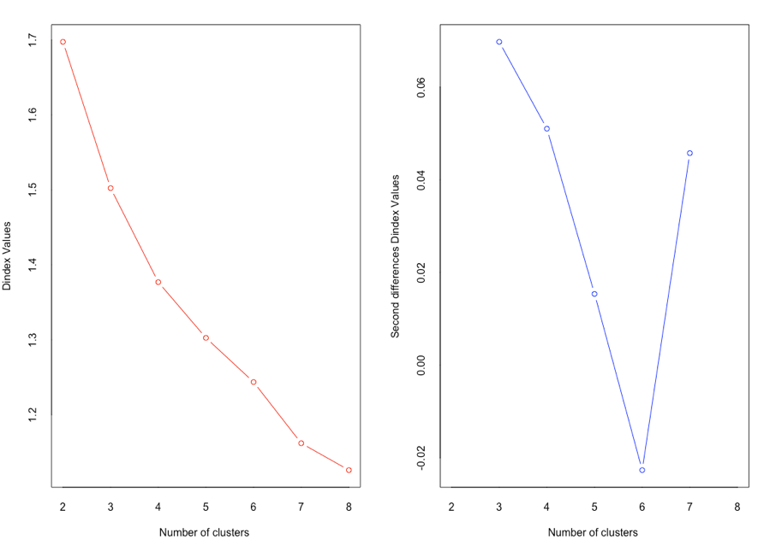
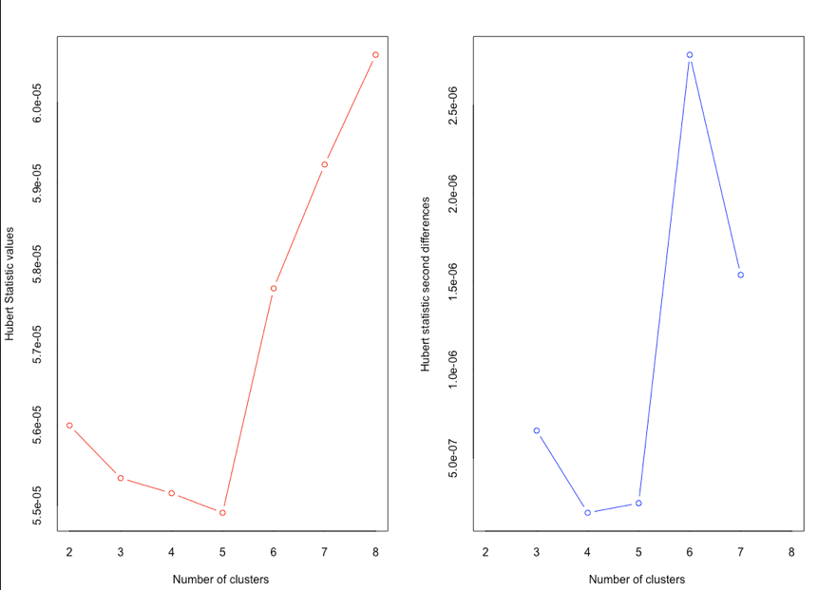

 | Fazendo com K=2 clusters.
 |  |  |  | Cluster K-MEDOID
 | Tabela indicando os elementos dos clusters:
 |  |  |  | A função pamk selecionou 02 clusters e não difere do número que escolhemos inicialmente, entretanto está de acordo com o a seleção do NbCluster.
 | 1 | 7467
 | 2 | 1483

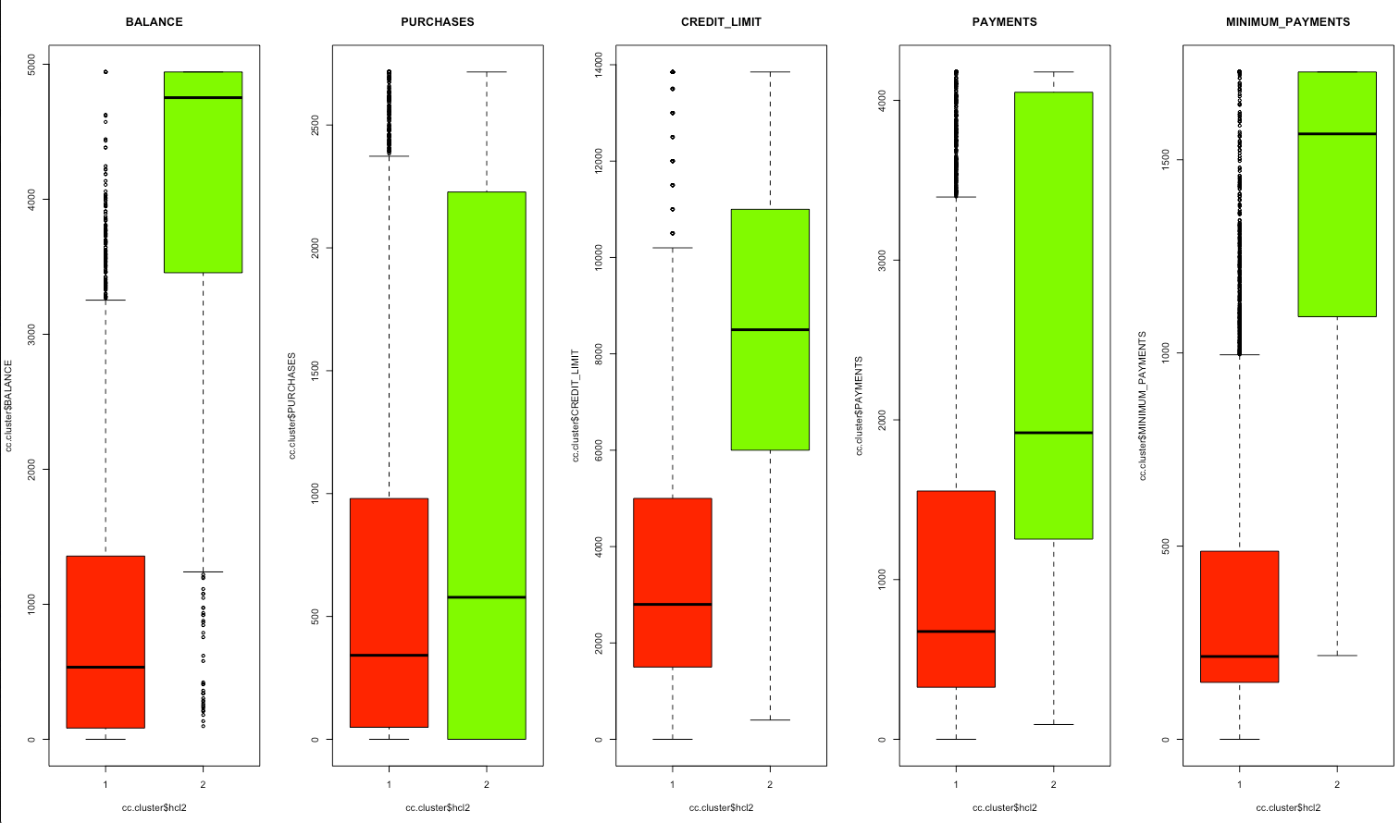
 |  |  |  | Tabela indicando os elementos dos clusters:

 |  |  |  | 1 2
 |  |  |  | 5897 3053

